등장 빈도 1000건 기준 교집합인 메타데이터
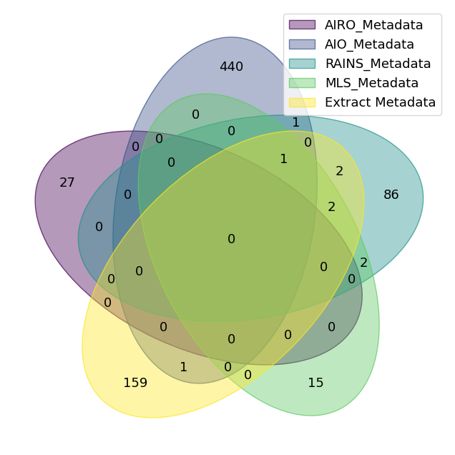
[표 1] AIO, AIRO, RAINS, MLS 등 기존 온톨로지 어휘와 AI모델 본문에서 추출된 메타데이터의 교집합(6건, 등장 빈도 1000건 이상)
CLASS ID
Evaluation
dataset
model
software
training dataset
preprocessing

등장 빈도 100건 기준 교집합인 메타데이터
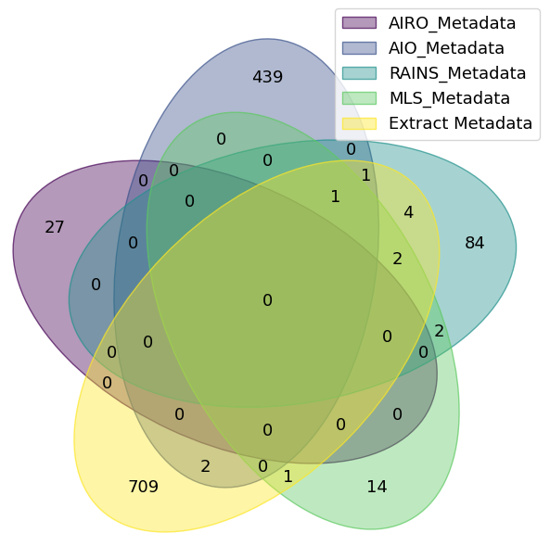
[표 1] AIO, AIRO, RAINS, MLS 등 기존 온톨로지 어휘와 AI모델 본문에서 추출된 메타데이터의 교집합(11건, 등장 빈도 100건 이상)
CLASS ID
bias
data
evaluation
dataset
model
funding
software
preprocessing
training dataset
tokenization
evaluation dataset

등장 빈도를 고려하지 않은 교집합인 메타데이터
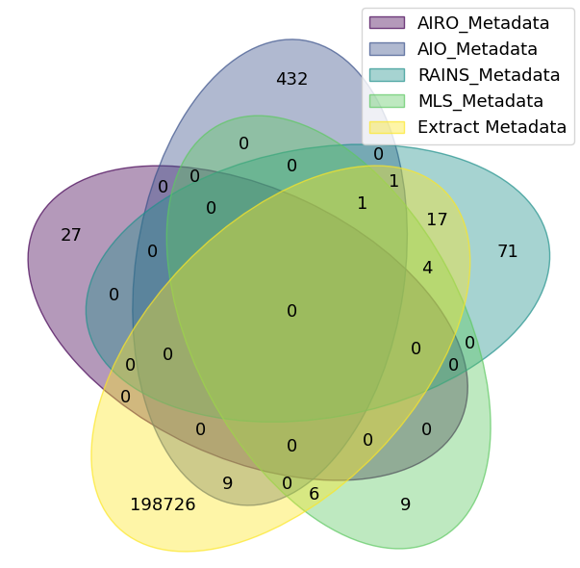
[표 1] AIO, AIRO, RAINS, MLS 등 기존 온톨로지 어휘와 AI모델 본문에서 추출된 메타데이터의 교집합(38건, 등장 빈도를 고려하지 않을 경우)
CLASS ID
limitation
model specification
change log
clustering
algorithm
run
study
evaluate
funding
implementation
model evaluation
guidance
evaluation dataset
log
word2vec
languagemodel
task
evaluation
distillation
hyperparameter
experiment
parameter
dataset
training dataset
use case
tokenization
evaluation procedure
agent
network
bias
data
evaluation result
model
classification
normalization
software
validation dataset
preprocessing

AIO 어휘를 제외한 교집합(1000건 이상)
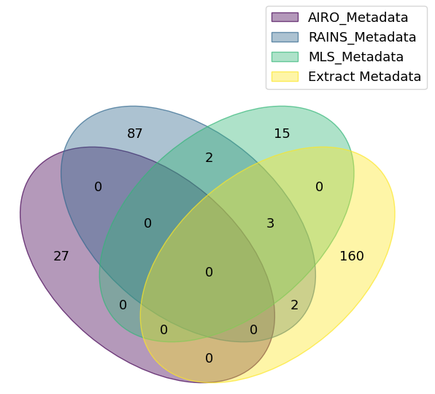
[표 1] AIO 어휘를 제외한 기존 온톨로지 어휘와 AI모델 본문에서 추출된 메타데이터의 교집합(5건, 등장 빈도 1000건 이상)
CLASS ID
Evaluation
dataset
model
software
training dataset

AIO 어휘를 제외한 교집합(100건 이상)
[표 1] AIO 어휘를 제외한 기존 온톨로지 어휘와 AI모델 본문에서 추출된 메타데이터의 교집합(9건, 등장 빈도 100건 이상)
CLASS ID
bias
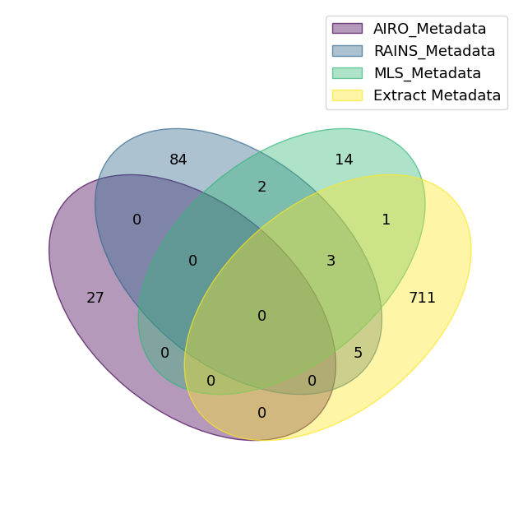
data
dataset
evaluation
model
funding
software
training dataset
evaluation dataset

AIO 어휘를 제외한 교집합(빈도를 고려하지 않을 경우)
[표 1] AIO 어휘를 제외한 기존 온톨로지 어휘와 AI모델 본문에서 추출된 메타데이터의 교집합(29건, 등장 빈도를 고려하지 않을 경우)
CLASS ID
limitation
algorithm
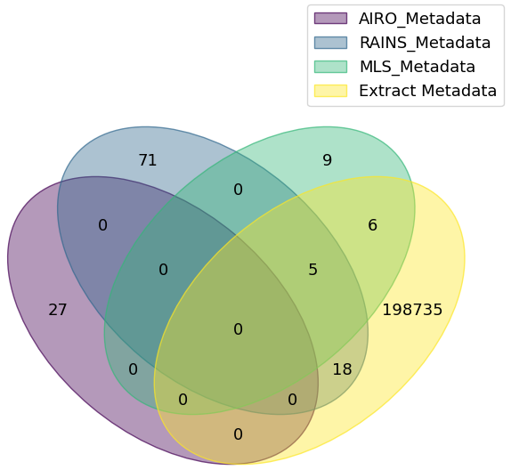
change log
model specification
run
study
funding
implementation
evaluate
model evaluation
guidance
evaluation dataset
log
task
evaluation
hyperparameter
experiment
parameter
dataset
training dataset
use case
evaluation procedure
agent
bias
data
evaluation result
model
software
validation dataset

AIRO,MLS,RAINS어휘와 196건 메타데이터 비교
[표 1] 온톨로지별 어휘 건수(279건)
온톨로지명 | 건수
Sao 온톨로지 | 8건
EP-PLAN 온톨로지 | 9건
RAINS 온톨로지 | 82건
AIRO 온톨로지 | 27건
MLS 온톨로지 | 24건
prov온톨로지 | 1건
skos 온톨로지 | 1건
dcterms 온톨로지 | 4건
AI모델 본문에서 추출된 어휘 | 123건

[표 2] 기존 온톨로지 어휘와 196건 메타데이터 비교
메타데이터 항목 | 기존 어휘 매핑 | 온톨로지 간 비교를 통하여 수정된 어휘 매핑 | 대체 어휘
Model Name | http://knowledgemap.kr/koai/type#ModelName | http://knowledgemap.kr/koai/type#ModelName
Task | http://knowledgemap.kr/koai/type#Task |  | http://www.w3.org/ns/mls#Task
Library | http://knowledgemap.kr/koai/type#Library | http://knowledgemap.kr/koai/type#Library
License | http://knowledgemap.kr/koai/type#License |  | http://purl.org/dc/terms/License Document
Language | http://knowledgemap.kr/koai/type#Language |  | http://purl.org/dc/terms/language
Training Environment | http://knowledgemap.kr/koai/type#TrainingEnvironment | http://knowledgemap.kr/koai/type#TrainingEnvironment
Training Methodology | http://knowledgemap.kr/koai/type#TrainingMethodology | http://knowledgemap.kr/koai/type#TrainingMethodology
EvaluationMetric | http://knowledgemap.kr/koai/type#EvaluationMetric |  | http://www.w3.org/ns/mls#EvaluationMeasure
Dataset | http://knowledgemap.kr/koai/type#Dataset |  | http://www.w3.org/ns/mls#Dataset
AIProvider | http://knowledgemap.kr/koai/type#AIProvider |  | http://w3id.org/airo#AI Provider
Hyperparameters | http://knowledgemap.kr/koai/type#Hyperparameters |  | http://www.w3.org/ns/mls#hasHyperParameter
InfrastructureRequirements | http://knowledgemap.kr/koai/type#InfrastructureRequirements |  | http://w3id.org/rains#SupportingInfrastructure
ModelVersion | http://knowledgemap.kr/koai/type#ModelVersion
Dependencies | http://knowledgemap.kr/koai/type#Dependencies | http://knowledgemap.kr/koai/type#Dependencies
ModelCompatibility | http://knowledgemap.kr/koai/type#ModelCompatibility | http://knowledgemap.kr/koai/type#ModelCompatibility
PerformanceBenchmarks | http://knowledgemap.kr/koai/type#PerformanceBenchmarks | http://knowledgemap.kr/koai/type#PerformanceBenchmarks
Scalability | http://knowledgemap.kr/koai/type#Scalability | http://knowledgemap.kr/koai/type#Scalability
CostInformation | http://knowledgemap.kr/koai/type#CostInformation | http://knowledgemap.kr/koai/type#CostInformation
SecurityPrivacy | http://knowledgemap.kr/koai/type#SecurityPrivacy | http://knowledgemap.kr/koai/type#SecurityPrivacy
UserFeedback | http://knowledgemap.kr/koai/type#UserFeedback | http://knowledgemap.kr/koai/type#UserFeedback
PerformanceMetric | http://knowledgemap.kr/koai/type#PerformanceMetric | http://knowledgemap.kr/koai/type#PerformanceMetric
metricType | http://knowledgemap.kr/koai/type#metricType | http://knowledgemap.kr/koai/type#metricType
metricValue | http://knowledgemap.kr/koai/type#metricValue | http://knowledgemap.kr/koai/type#metricValue
metricSource | http://knowledgemap.kr/koai/type#metricSource | http://knowledgemap.kr/koai/type#metricSource
UsageInstructions | http://knowledgemap.kr/koai/type#UsageInstructions | http://knowledgemap.kr/koai/type#UsageInstructions
TutorialLink | http://knowledgemap.kr/koai/type#TutorialLink | http://knowledgemap.kr/koai/type#TutorialLink
APIDocumentation | http://knowledgemap.kr/koai/type#APIDocumentation | http://knowledgemap.kr/koai/type#APIDocumentation
UserCommunityInformation | http://knowledgemap.kr/koai/type#UserCommunityInformation | http://knowledgemap.kr/koai/type#UserCommunityInformation
DataPrivacy | http://knowledgemap.kr/koai/type#DataPrivacy | http://knowledgemap.kr/koai/type#DataPrivacy
DataSecurity | http://knowledgemap.kr/koai/type#DataSecurity | http://knowledgemap.kr/koai/type#DataSecurity
EthicalGuidelines | http://knowledgemap.kr/koai/type#EthicalGuidelines | http://knowledgemap.kr/koai/type#EthicalGuidelines
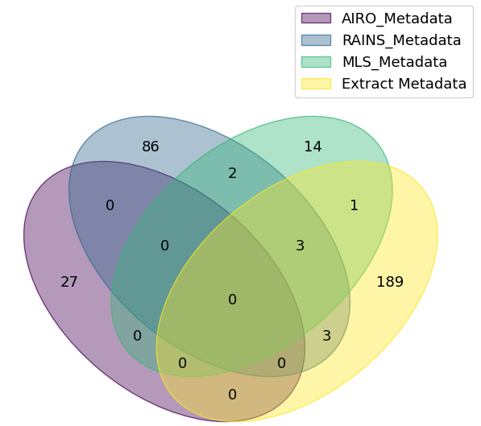
RegulatoryCompliance | http://knowledgemap.kr/koai/type#RegulatoryCompliance |  | https://w3id.org/rains#ComplianceSpecification
DeploymentPlatform | http://knowledgemap.kr/koai/type#DeploymentPlatform | http://knowledgemap.kr/koai/type#DeploymentPlatform
ModelArchitecture | http://knowledgemap.kr/koai/type#ModelArchitecture | http://knowledgemap.kr/koai/type#ModelArchitecture
DeploymentDetails | http://knowledgemap.kr/koai/type#DeploymentDetails |  | https://w3id.org/rains#SystemDeploymentGuideline
ExternalContributions | http://knowledgemap.kr/koai/type#ExternalContributions | http://knowledgemap.kr/koai/type#ExternalContributions
ModelAccessibility | http://knowledgemap.kr/koai/type#ModelAccessibility | http://knowledgemap.kr/koai/type#ModelAccessibility
TrainingDataSource | http://knowledgemap.kr/koai/type#TrainingDataSource |  | https://w3id.org/rains#TrainingDataset
ModelUpdateFrequency | http://knowledgemap.kr/koai/type#ModelUpdateFrequency | http://knowledgemap.kr/koai/type#ModelUpdateFrequency
ModelGovernance | http://knowledgemap.kr/koai/type#ModelGovernance | http://knowledgemap.kr/koai/type#ModelGovernance
IntendedUseCase | http://knowledgemap.kr/koai/type#IntendedUseCase |  | https://w3id.org/rains#IntendedUseCase
ModelLifecycleStatus | http://knowledgemap.kr/koai/type#ModelLifecycleStatus |  | https://w3id.org/airo#AILifecyclePhase
TechnicalSupportInformation | http://knowledgemap.kr/koai/type#TechnicalSupportInformation | http://knowledgemap.kr/koai/type#TechnicalSupportInformation
AccessibilityCertification | http://knowledgemap.kr/koai/type#AccessibilityCertification | http://knowledgemap.kr/koai/type#AccessibilityCertification
AIEthicsCertification | http://knowledgemap.kr/koai/type#AIEthicsCertification | http://knowledgemap.kr/koai/type#AIEthicsCertification
TechnologyPartners | http://knowledgemap.kr/koai/type#TechnologyPartners | http://knowledgemap.kr/koai/type#TechnologyPartners
AuditHistory | http://knowledgemap.kr/koai/type#AuditHistory |  | https://w3id.org/rains#SystemAuditMechanism
SustainabilityMetrics | http://knowledgemap.kr/koai/type#SustainabilityMetrics | http://knowledgemap.kr/koai/type#SustainabilityMetrics
ModelAccuracy | http://knowledgemap.kr/koai/type#ModelAccuracy
UpdateTime | http://knowledgemap.kr/koai/type#UpdateTime |  | http://purl.org/dc/terms/modified
DeveloperContactInformation | http://knowledgemap.kr/koai/type#DeveloperContactInformation | http://knowledgemap.kr/koai/type#DeveloperContactInformation
HardwareRequirements | http://knowledgemap.kr/koai/type#HardwareRequirements | http://knowledgemap.kr/koai/type#HardwareRequirements
OperatingSystemCompatibility | http://knowledgemap.kr/koai/type#OperatingSystemCompatibility | http://knowledgemap.kr/koai/type#OperatingSystemCompatibility
SecurityFeatures | http://knowledgemap.kr/koai/type#SecurityFeatures | http://knowledgemap.kr/koai/type#SecurityFeatures
PrivacyFeatures | http://knowledgemap.kr/koai/type#PrivacyFeatures | http://knowledgemap.kr/koai/type#PrivacyFeatures
Certifications | http://knowledgemap.kr/koai/type#Certifications |  | http://w3id.org/rains#Certificate
FaultTolerance | http://knowledgemap.kr/koai/type#FaultTolerance | http://knowledgemap.kr/koai/type#FaultTolerance
ModelTrainingTime | http://knowledgemap.kr/koai/type#ModelTrainingTime | http://knowledgemap.kr/koai/type#ModelTrainingTime
UsageRestrictions | http://knowledgemap.kr/koai/type#UsageRestrictions | http://knowledgemap.kr/koai/type#UsageRestrictions
CostModel | http://knowledgemap.kr/koai/type#CostModel | http://knowledgemap.kr/koai/type#CostModel
ModelResponsiveness | http://knowledgemap.kr/koai/type#ModelResponsiveness | http://knowledgemap.kr/koai/type#ModelResponsiveness
DataSources | http://knowledgemap.kr/koai/type#DataSources |  | https://w3id.org/rains#DataItem
ComputationEfficiency | http://knowledgemap.kr/koai/type#ComputationEfficiency
Interoperability | http://knowledgemap.kr/koai/type#Interoperability | http://knowledgemap.kr/koai/type#Interoperability
UserExperienceFeedback | http://knowledgemap.kr/koai/type#UserExperienceFeedback | http://knowledgemap.kr/koai/type#UserExperienceFeedback
ExternalValidation | http://knowledgemap.kr/koai/type#ExternalValidation | http://knowledgemap.kr/koai/type#ExternalValidation
InnovationLevel | http://knowledgemap.kr/koai/type#InnovationLevel | http://knowledgemap.kr/koai/type#InnovationLevel
CustomizationOptions | http://knowledgemap.kr/koai/type#CustomizationOptions | http://knowledgemap.kr/koai/type#CustomizationOptions
EnvironmentalImpact | http://knowledgemap.kr/koai/type#EnvironmentalImpact | http://knowledgemap.kr/koai/type#EnvironmentalImpact
EconomicImpact | http://knowledgemap.kr/koai/type#EconomicImpact | http://knowledgemap.kr/koai/type#EconomicImpact
ModelTrainingCosts | http://knowledgemap.kr/koai/type#ModelTrainingCosts | http://knowledgemap.kr/koai/type#ModelTrainingCosts
EndUserSatisfaction | http://knowledgemap.kr/koai/type#EndUserSatisfaction | http://knowledgemap.kr/koai/type#EndUserSatisfaction
ModelResponseTime | http://knowledgemap.kr/koai/type#ModelResponseTime | http://knowledgemap.kr/koai/type#ModelResponseTime
ServiceLevelAgreements | http://knowledgemap.kr/koai/type#ServiceLevelAgreements | http://knowledgemap.kr/koai/type#ServiceLevelAgreements
ModelFailoverStrategy | http://knowledgemap.kr/koai/type#ModelFailoverStrategy | http://knowledgemap.kr/koai/type#ModelFailoverStrategy
TechnologyStack | http://knowledgemap.kr/koai/type#TechnologyStack | http://knowledgemap.kr/koai/type#TechnologyStack
ModelPortability | http://knowledgemap.kr/koai/type#ModelPortability | http://knowledgemap.kr/koai/type#ModelPortability
ContinuousLearningCapabilities | http://knowledgemap.kr/koai/type#ContinuousLearningCapabilities | http://knowledgemap.kr/koai/type#ContinuousLearningCapabilities
ModelBiasAssessment | http://knowledgemap.kr/koai/type#ModelBiasAssessment | http://knowledgemap.kr/koai/type#ModelBiasAssessment
MultiLanguageSupport | http://knowledgemap.kr/koai/type#MultiLanguageSupport | http://knowledgemap.kr/koai/type#MultiLanguageSupport
training procedure | http://knowledgemap.kr/koai/type#training procedure | http://knowledgemap.kr/koai/type#training procedure
training hyperparameters | http://knowledgemap.kr/koai/type#training hyperparameters |  | http://www.w3.org/ns/mls#hasHyperParameter
framework versions | http://knowledgemap.kr/koai/type#framework versions | http://knowledgemap.kr/koai/type#framework versions
training results | http://knowledgemap.kr/koai/type#training results | http://knowledgemap.kr/koai/type#training results
model details | http://knowledgemap.kr/koai/type#model details |  | https://w3id.org/rains#ModelSpecification
results | http://knowledgemap.kr/koai/type#results |  | https://w3id.org/rains#EvaluationResult
training details | http://knowledgemap.kr/koai/type#training details |  | https://w3id.org/rains#UserTrainingGuideline
evaluation | http://knowledgemap.kr/koai/type#evaluation |  | https://w3id.org/rains#Evaluation
uses | http://knowledgemap.kr/koai/type#uses |  | https://w3id.org/rains#SystemUsageGuidance
direct use | http://knowledgemap.kr/koai/type#direct use | http://knowledgemap.kr/koai/type#direct use
out-of-scope use | http://knowledgemap.kr/koai/type#out-of-scope use | http://knowledgemap.kr/koai/type#out-of-scope use
recommendations | http://knowledgemap.kr/koai/type#recommendations | http://knowledgemap.kr/koai/type#recommendations
compute infrastructure | http://knowledgemap.kr/koai/type#compute infrastructure |  | http://w3id.org/rains#SupportingInfrastructure
ppo | http://knowledgemap.kr/koai/type#ppo
uploaded model | http://knowledgemap.kr/koai/type#uploaded model | http://knowledgemap.kr/koai/type#uploaded model
q-learning | http://knowledgemap.kr/koai/type#q-learning
about | http://knowledgemap.kr/koai/type#about | http://knowledgemap.kr/koai/type#about
evaluation results | http://knowledgemap.kr/koai/type#evaluation results |  | https://w3id.org/rains#EvaluationResult
setup | http://knowledgemap.kr/koai/type#setup |  | https://w3id.org/rains#SystemInstallationGuideline
reinforce | http://knowledgemap.kr/koai/type#reinforce | http://knowledgemap.kr/koai/type#reinforce
provided quants | http://knowledgemap.kr/koai/type#provided quants | http://knowledgemap.kr/koai/type#provided quants
faq / model request | http://knowledgemap.kr/koai/type#faq / model request | http://knowledgemap.kr/koai/type#faq / model request
model trained using autotrain | http://knowledgemap.kr/koai/type#model trained using autotrain
discord | http://knowledgemap.kr/koai/type#discord
download model | http://knowledgemap.kr/koai/type#download model |  | https://w3id.org/rains#SystemInstallationGuideline
repositories available | http://knowledgemap.kr/koai/type#repositories available | http://knowledgemap.kr/koai/type#repositories available
compatibility | http://knowledgemap.kr/koai/type#compatibility | http://knowledgemap.kr/koai/type#compatibility
how does it work? | http://knowledgemap.kr/koai/type#how does it work? | http://knowledgemap.kr/koai/type#how does it work?
trigger words | http://knowledgemap.kr/koai/type#trigger words | http://knowledgemap.kr/koai/type#trigger words
dqn | http://knowledgemap.kr/koai/type#dqn
models merged | http://knowledgemap.kr/koai/type#models merged | http://knowledgemap.kr/koai/type#models merged
rvc model | http://knowledgemap.kr/koai/type#rvc model
a2c | http://knowledgemap.kr/koai/type#a2c
merge method | http://knowledgemap.kr/koai/type#merge method | http://knowledgemap.kr/koai/type#merge method
merge details | http://knowledgemap.kr/koai/type#merge details | http://knowledgemap.kr/koai/type#merge details
acknowledgements | http://knowledgemap.kr/koai/type#acknowledgements | http://knowledgemap.kr/koai/type#acknowledgements
benchmarks | http://knowledgemap.kr/koai/type#benchmarks | http://knowledgemap.kr/koai/type#benchmarks
overview | http://knowledgemap.kr/koai/type#overview | http://knowledgemap.kr/koai/type#overview
validation metrics | http://knowledgemap.kr/koai/type#validation metrics | http://knowledgemap.kr/koai/type#validation metrics
example | http://knowledgemap.kr/koai/type#example | http://knowledgemap.kr/koai/type#example
introduction | http://knowledgemap.kr/koai/type#introduction | http://knowledgemap.kr/koai/type#introduction
install the necessary packages | http://knowledgemap.kr/koai/type#install the necessary packages | http://knowledgemap.kr/koai/type#install the necessary packages
cli | http://knowledgemap.kr/koai/type#cli | http://knowledgemap.kr/koai/type#cli
server | http://knowledgemap.kr/koai/type#server | http://knowledgemap.kr/koai/type#server
open llm leaderboard evaluation results | http://knowledgemap.kr/koai/type#open llm leaderboard evaluation results | http://knowledgemap.kr/koai/type#open llm leaderboard evaluation results
how to run in | http://knowledgemap.kr/koai/type#how to run in |  | http://www.w3.org/ns/mls#Run
environment arguments | http://knowledgemap.kr/koai/type#environment arguments | http://knowledgemap.kr/koai/type#environment arguments
about gguf | http://knowledgemap.kr/koai/type#about gguf
prompt format | http://knowledgemap.kr/koai/type#prompt format | http://knowledgemap.kr/koai/type#prompt format
disclaimer | http://knowledgemap.kr/koai/type#disclaimer | http://knowledgemap.kr/koai/type#disclaimer
provided files | http://knowledgemap.kr/koai/type#provided files | http://knowledgemap.kr/koai/type#provided files
performance | http://knowledgemap.kr/koai/type#performance | http://knowledgemap.kr/koai/type#performance
first install the package | http://knowledgemap.kr/koai/type#first install the package | http://knowledgemap.kr/koai/type#first install the package
how to run from python code | http://knowledgemap.kr/koai/type#how to run from python code |  | http://www.w3.org/ns/mls#Run
explanation of quantisation methods | http://knowledgemap.kr/koai/type#explanation of quantisation methods | http://knowledgemap.kr/koai/type#explanation of quantisation methods
note | http://knowledgemap.kr/koai/type#note |  | http://www.w3.org/2004/02/skos/core#note
command to reproduce the training | http://knowledgemap.kr/koai/type#command to reproduce the training | http://knowledgemap.kr/koai/type#command to reproduce the training
using the model | http://knowledgemap.kr/koai/type#using the model |  | https://w3id.org/rains#SystemUsageGuidance
(cleanrl) | http://knowledgemap.kr/koai/type#(cleanrl)
how to use with langchain | http://knowledgemap.kr/koai/type#how to use with langchain
contact | http://knowledgemap.kr/koai/type#contact | http://knowledgemap.kr/koai/type#contact
downloading the model | http://knowledgemap.kr/koai/type#downloading the model |  | https://w3id.org/rains#SystemInstallationGuideline
training dataset | http://knowledgemap.kr/koai/type#training dataset |  | https://w3id.org/rains#TrainingDataset
poca | http://knowledgemap.kr/koai/type#poca
image embeddings | http://knowledgemap.kr/koai/type#image embeddings
image classification | http://knowledgemap.kr/koai/type#image classification
inference | http://knowledgemap.kr/koai/type#inference | http://knowledgemap.kr/koai/type#inference
about awq | http://knowledgemap.kr/koai/type#about awq
merge | http://knowledgemap.kr/koai/type#merge | http://knowledgemap.kr/koai/type#merge
installation | http://knowledgemap.kr/koai/type#installation |  | https://w3id.org/rains#SystemInstallationGuideline
prompt template | http://knowledgemap.kr/koai/type#prompt template | http://knowledgemap.kr/koai/type#prompt template
references | http://knowledgemap.kr/koai/type#references | http://knowledgemap.kr/koai/type#references
model | http://knowledgemap.kr/koai/type#model |  | http://www.w3.org/ns/mls#Model
model comparison | http://knowledgemap.kr/koai/type#model comparison | http://knowledgemap.kr/koai/type#model comparison
how to download gguf files | http://knowledgemap.kr/koai/type#how to download gguf files
get api key | http://knowledgemap.kr/koai/type#get api key | http://knowledgemap.kr/koai/type#get api key
adapter | http://knowledgemap.kr/koai/type#adapter | http://knowledgemap.kr/koai/type#adapter
reference | http://knowledgemap.kr/koai/type#reference | http://knowledgemap.kr/koai/type#reference
Evaluation Data | http://knowledgemap.kr/koai/type#Evaluation Data |  | https://w3id.org/rains#EvaluationDataset
bias | http://knowledgemap.kr/koai/type#bias |  | https://w3id.org/rains#Bias
risks | http://knowledgemap.kr/koai/type#risks |  | https://w3id.org/airo#Risk
factors | http://knowledgemap.kr/koai/type#factors | http://knowledgemap.kr/koai/type#factors
model objective | http://knowledgemap.kr/koai/type#model objective |  | http://www.w3.org/ns/mls#Task
Speeds | http://knowledgemap.kr/koai/type#Speeds | http://knowledgemap.kr/koai/type#Speeds
sizes | http://knowledgemap.kr/koai/type#sizes | http://knowledgemap.kr/koai/type#sizes
times | http://knowledgemap.kr/koai/type#times
Credits | http://knowledgemap.kr/koai/type#Credits |  | https://w3id.org/rains#Funding
how to contribute | http://knowledgemap.kr/koai/type#how to contribute | http://knowledgemap.kr/koai/type#how to contribute
how to easily download | http://knowledgemap.kr/koai/type#how to easily download |  | https://w3id.org/rains#SystemInstallationGuideline
ethical considerations | http://knowledgemap.kr/koai/type#ethical considerations | http://knowledgemap.kr/koai/type#ethical considerations
training steps | http://knowledgemap.kr/koai/type#training steps |  | https://w3id.org/rains#UserTrainingGuideline
testing steps | http://knowledgemap.kr/koai/type#testing steps | http://knowledgemap.kr/koai/type#testing steps
downstream use | http://knowledgemap.kr/koai/type#downstream use | http://knowledgemap.kr/koai/type#downstream use
technical specifications | http://knowledgemap.kr/koai/type#technical specifications |  | https://w3id.org/rains#ModelSpecification
glossary | http://knowledgemap.kr/koai/type#glossary | http://knowledgemap.kr/koai/type#glossary
model examination | http://knowledgemap.kr/koai/type#model examination | http://knowledgemap.kr/koai/type#model examination
model description | http://knowledgemap.kr/koai/type#model description |  | http://purl.org/dc/terms/description
how to get started with the model | http://knowledgemap.kr/koai/type#how to get started with the model | http://knowledgemap.kr/koai/type#how to get started with the model
usage | http://knowledgemap.kr/koai/type#usage |  | https://w3id.org/rains#SystemUsageGuidance
configurations | http://knowledgemap.kr/koai/type#configurations | http://knowledgemap.kr/koai/type#configurations
model sources | http://knowledgemap.kr/koai/type#model sources | http://knowledgemap.kr/koai/type#model sources
preprocessing | http://knowledgemap.kr/koai/type#preprocessing |  | https://w3id.org/rains#DataPreprocessingProcedure
model architecture | http://knowledgemap.kr/koai/type#model architecture | http://knowledgemap.kr/koai/type#model architecture
summary | http://knowledgemap.kr/koai/type#summary | http://knowledgemap.kr/koai/type#summary
bibtex entry and citation info | http://knowledgemap.kr/koai/type#bibtex entry and citation info | http://knowledgemap.kr/koai/type#bibtex entry and citation info
training | http://knowledgemap.kr/koai/type#training |  | https://w3id.org/rains#UserTrainingGuidance
training data | http://knowledgemap.kr/koai/type#training data |  | https://w3id.org/rains#TrainingDataset
metrics | http://knowledgemap.kr/koai/type#metrics |  | http://www.w3.org/ns/mls#EvaluationMeasure
hardware | http://knowledgemap.kr/koai/type#hardware | http://knowledgemap.kr/koai/type#hardware
software | http://knowledgemap.kr/koai/type#software |  | http://www.w3.org/ns/mls#Software
environmental impact | http://knowledgemap.kr/koai/type#environmental impact | http://knowledgemap.kr/koai/type#environmental impact
testing data | http://knowledgemap.kr/koai/type#testing data |  | https://w3id.org/rains#EvaluationDataset
thanks | http://knowledgemap.kr/koai/type#thanks | http://knowledgemap.kr/koai/type#thanks
limitations | http://knowledgemap.kr/koai/type#limitations |  | https://w3id.org/rains#Limitations
authors | http://knowledgemap.kr/koai/type#authors |  | https://w3id.org/airo#AIProvider
Intended Uses | http://knowledgemap.kr/koai/type#IntendedUses |  | https://w3id.org/rains#IntendedUseCase
AI System | https://w3id.org/airo#AISystem | https://w3id.org/airo#AISystem
Domain | https://w3id.org/airo#Domain | https://w3id.org/airo#Domain
Purpose | https://w3id.org/airo#Purpose | https://w3id.org/airo#Purpose
AI Capability | https://w3id.org/airo#AICapability | https://w3id.org/airo#AICapability
AI Technique | https://w3id.org/airo#AITechnique | https://w3id.org/airo#AITechnique
AI Lifecycle Phase | https://w3id.org/airo#AILifecyclePhase | https://w3id.org/airo#AILifecyclePhase
AI Component | https://w3id.org/airo#AIComponent | https://w3id.org/airo#AIComponent
Output | https://w3id.org/airo#Output | https://w3id.org/airo#Output
Event | https://w3id.org/airo#Event | https://w3id.org/airo#Event
Risk Source | https://w3id.org/airo#RiskSource | https://w3id.org/airo#RiskSource
Risk | https://w3id.org/airo#Risk | https://w3id.org/airo#Risk
Consequence | https://w3id.org/airo#Consequence | https://w3id.org/airo#Consequence
Impact | https://w3id.org/airo#Impact | https://w3id.org/airo#Impact
Area Of Impact | https://w3id.org/airo#AreaOfImpact | https://w3id.org/airo#AreaOfImpact
Control | https://w3id.org/airo#Control | https://w3id.org/airo#Control
Document | https://w3id.org/airo#Document | https://w3id.org/airo#Document
Standard | https://w3id.org/airo#Standard | https://w3id.org/airo#Standard
Stakeholder | https://w3id.org/airo#Stakeholder | https://w3id.org/airo#Stakeholder
AI Provider | https://w3id.org/airo#AIProvider | https://w3id.org/airo#AIProvider
AI User | https://w3id.org/airo#AIUser | https://w3id.org/airo#AIUser
AI Subject | https://w3id.org/airo#AISubject | https://w3id.org/airo#AISubject
Affected Stakeholder | https://w3id.org/airo#AffectedStakeholder | https://w3id.org/airo#AffectedStakeholder
AI Operator | https://w3id.org/airo#AIOperator | https://w3id.org/airo#AIOperator
Version | https://w3id.org/airo#Version | https://w3id.org/airo#Version
Characteristic | https://w3id.org/airo#Characteristic | https://w3id.org/airo#Characteristic
Likelihood | https://w3id.org/airo#Likelihood | https://w3id.org/airo#Likelihood
Severity | https://w3id.org/airo#Severity | https://w3id.org/airo#Severity
InformationEntity | http://www.w3.org/ns/mls#InformationEntity | http://www.w3.org/ns/mls#InformationEntity
Model | http://www.w3.org/ns/mls#Model | http://www.w3.org/ns/mls#Model
Algorithm | http://www.w3.org/ns/mls#Algorithm | http://www.w3.org/ns/mls#Algorithm
Data | http://www.w3.org/ns/mls#Data | http://www.w3.org/ns/mls#Data
EvaluationMeasure | http://www.w3.org/ns/mls#EvaluationMeasure | http://www.w3.org/ns/mls#EvaluationMeasure
EvaluationProcedure | http://www.w3.org/ns/mls#EvaluationProcedure | http://www.w3.org/ns/mls#EvaluationProcedure
EvaluationSpecification | http://www.w3.org/ns/mls#EvaluationSpecification | http://www.w3.org/ns/mls#EvaluationSpecification
HyperParameter | http://www.w3.org/ns/mls#HyperParameter | http://www.w3.org/ns/mls#HyperParameter
HyperParameterSetting | http://www.w3.org/ns/mls#HyperParameterSetting | http://www.w3.org/ns/mls#HyperParameterSetting
Implementation | http://www.w3.org/ns/mls#Implementation | http://www.w3.org/ns/mls#Implementation
ModelEvaluation | http://www.w3.org/ns/mls#ModelEvaluation | http://www.w3.org/ns/mls#ModelEvaluation
Software | http://www.w3.org/ns/mls#Software | http://www.w3.org/ns/mls#Software
Task | http://www.w3.org/ns/mls#Task | http://www.w3.org/ns/mls#Task
Process | http://www.w3.org/ns/mls#Process | http://www.w3.org/ns/mls#Process
Run | http://www.w3.org/ns/mls#Run | http://www.w3.org/ns/mls#Run
Study | http://www.w3.org/ns/mls#Study | http://www.w3.org/ns/mls#Study
Feature | http://www.w3.org/ns/mls#Feature | http://www.w3.org/ns/mls#Feature
FeatureChracteristic | http://www.w3.org/ns/mls#FeatureCharacteristic | http://www.w3.org/ns/mls#FeatureCharacteristic
Experiment | http://www.w3.org/ns/mls#Experiment | http://www.w3.org/ns/mls#Experiment
Quality | http://www.w3.org/ns/mls#Quality | http://www.w3.org/ns/mls#Quality
ImplementationCharacteristic | http://www.w3.org/ns/mls#ImplementationCharacteristic | http://www.w3.org/ns/mls#ImplementationCharacteristic
ModelCharacteristic | http://www.w3.org/ns/mls#ModelCharacteristic | http://www.w3.org/ns/mls#ModelCharacteristic
Dataset | http://www.w3.org/ns/mls#Dataset | http://www.w3.org/ns/mls#Dataset
DataCharacteristic | http://www.w3.org/ns/mls#DataCharacteristic | http://www.w3.org/ns/mls#DataCharacteristic
DatasetCharacteristic | http://www.w3.org/ns/mls#DatasetCharacteristic | http://www.w3.org/ns/mls#DatasetCharacteristic
AI System | https://w3id.org/rains#AI_System | https://w3id.org/rains#AI_System
Approval Decision | https://w3id.org/rains#ApprovalDecision | https://w3id.org/rains#ApprovalDecision
Auto Constraint | https://w3id.org/rains#AutoConstraint | https://w3id.org/rains#AutoConstraint
Bias | https://w3id.org/rains#Bias | https://w3id.org/rains#Bias
Certificate | https://w3id.org/rains#Certificate | https://w3id.org/rains#Certificate
Certification Decision | https://w3id.org/rains#CertificationDecision | https://w3id.org/rains#CertificationDecision
Change | https://w3id.org/rains#Change | https://w3id.org/rains#Change
Change Justification | https://w3id.org/rains#ChangeJustification | https://w3id.org/rains#ChangeJustification
Change Log | https://w3id.org/rains#ChangeLog | https://w3id.org/rains#ChangeLog
Compliance Assurance Decision | https://w3id.org/rains#ComplianceAssuranceDecision | https://w3id.org/rains#ComplianceAssuranceDecision
Compliance Entity | https://w3id.org/rains#ComplianceEntity | https://w3id.org/rains#ComplianceEntity
Compliance Specification | https://w3id.org/rains#ComplianceSpecification | https://w3id.org/rains#ComplianceSpecification
Data Collection Procedure | https://w3id.org/rains#DataCollectionProcedure | https://w3id.org/rains#DataCollectionProcedure
Data Collection Software | https://w3id.org/rains#DataCollectionSoftware | https://w3id.org/rains#DataCollectionSoftware
Data Item | https://w3id.org/rains#DataItem | https://w3id.org/rains#DataItem
Data Preprocessing Procedure | https://w3id.org/rains#DataPreprocessingProcedure | https://w3id.org/rains#DataPreprocessingProcedure
Data Preprocessing Software | https://w3id.org/rains#DataPreprocessingSoftware | https://w3id.org/rains#DataPreprocessingSoftware
Dataset Component | https://w3id.org/rains#DatasetComponent | https://w3id.org/rains#DatasetComponent
Dataset Specification | https://w3id.org/rains#DatasetSpecification | https://w3id.org/rains#DatasetSpecification
Decide | https://w3id.org/rains#Decide | https://w3id.org/rains#Decide
Design Specification | https://w3id.org/rains#DesignSpecification | https://w3id.org/rains#DesignSpecification
Design Stage Accountability Plan | https://w3id.org/rains#DesignStageAccountabilityPlan | https://w3id.org/rains#DesignStageAccountabilityPlan
Evaluate | https://w3id.org/rains#Evaluate | https://w3id.org/rains#Evaluate
Evaluation | https://w3id.org/rains#Evaluation | https://w3id.org/rains#Evaluation
Evaluation Dataset | https://w3id.org/rains#EvaluationDataset | https://w3id.org/rains#EvaluationDataset
Evaluation Measure | https://w3id.org/rains#EvaluationMeassure | https://w3id.org/rains#EvaluationMeassure
Evaluation Procedure | https://w3id.org/rains#EvaluationProcedure | https://w3id.org/rains#EvaluationProcedure
Evaluation Result | https://w3id.org/rains#EvaluationResult | https://w3id.org/rains#EvaluationResult
Evaluation Specification | https://w3id.org/rains#EvaluationSpecification | https://w3id.org/rains#EvaluationSpecification
Excluded Object | https://w3id.org/rains#ExcludedObject | https://w3id.org/rains#ExcludedObject
Fairness Or Bias Detection Software | https://w3id.org/rains#FairnessOrBiasDetectionSoftware | https://w3id.org/rains#FairnessOrBiasDetectionSoftware
Fitness Confirmation Decision | https://w3id.org/rains#FitnessConfirmationDecision | https://w3id.org/rains#FitnessConfirmationDecision
Funding | https://w3id.org/rains#Funding | https://w3id.org/rains#Funding
Generate Guideline | https://w3id.org/rains#GenerateGuideline | https://w3id.org/rains#GenerateGuideline
Grant Certification | https://w3id.org/rains#GrantCertification | https://w3id.org/rains#GrantCertification
Guidance | https://w3id.org/rains#Guidance | https://w3id.org/rains#Guidance
Guideline | https://w3id.org/rains#Guideline | https://w3id.org/rains#Guideline
Hard Law | https://w3id.org/rains#HardLaw | https://w3id.org/rains#HardLaw
Human Constraint | https://w3id.org/rains#HumanConstraint | https://w3id.org/rains#HumanConstraint
Human Decision | https://w3id.org/rains#HumanDecision | https://w3id.org/rains#HumanDecision
Implementation Stage Accountability Plan | https://w3id.org/rains#ImplementationStageAccountabilityPlan | https://w3id.org/rains#ImplementationStageAccountabilityPlan
Incorrect Use Case | https://w3id.org/rains#IncorrectUseCase | https://w3id.org/rains#IncorrectUseCase
Intended Use Case | https://w3id.org/rains#IntendedUseCase | https://w3id.org/rains#IntendedUseCase
Intended User Group | https://w3id.org/rains#IntendedUserGroup | https://w3id.org/rains#IntendedUserGroup
Limitation | https://w3id.org/rains#Limitation | https://w3id.org/rains#Limitation
Log | https://w3id.org/rains#Log | https://w3id.org/rains#Log
Merge and Split Dataset | https://w3id.org/rains#MergeAndSplitDataset | https://w3id.org/rains#MergeAndSplitDataset
Model Component | https://w3id.org/rains#ModelComponent | https://w3id.org/rains#ModelComponent
Model Specification | https://w3id.org/rains#ModelSpecification | https://w3id.org/rains#ModelSpecification
Parameter | https://w3id.org/rains#Parameter | https://w3id.org/rains#Parameter
Produce Specification | https://w3id.org/rains#ProduceSpecification | https://w3id.org/rains#ProduceSpecification
Realizable Object | https://w3id.org/rains#RealizableObject | https://w3id.org/rains#RealizableObject
Realizable Object Characteristic | https://w3id.org/rains#RealizableObjectCharacteristic | https://w3id.org/rains#RealizableObjectCharacteristic
Realize Component | https://w3id.org/rains#RealizeComponent | https://w3id.org/rains#RealizeComponent
Realized Object | https://w3id.org/rains#RealizededObject | https://w3id.org/rains#RealizededObject
Risk | https://w3id.org/rains#Risk | https://w3id.org/rains#Risk
Soft Law | https://w3id.org/rains#SoftLaw | https://w3id.org/rains#SoftLaw
Supporting Infrastructure | https://w3id.org/rains#SupportingInfrastructure | https://w3id.org/rains#SupportingInfrastructure
Supporting Infrastructure Component | https://w3id.org/rains#SupportingInfrastructureComponent | https://w3id.org/rains#SupportingInfrastructureComponent
Supporting Infrastructure Specification | https://w3id.org/rains#SupportingInfrastructureSpecification | https://w3id.org/rains#SupportingInfrastructureSpecification
System Audit Mechanism | https://w3id.org/rains#SystemAuditMechanism | https://w3id.org/rains#SystemAuditMechanism
System Deployment Guidance | https://w3id.org/rains#SystemDeploymentGuidance | https://w3id.org/rains#SystemDeploymentGuidance
System Deployment Guideline | https://w3id.org/rains#SystemDeploymentGuideline | https://w3id.org/rains#SystemDeploymentGuideline
System Explanation Mechanism | https://w3id.org/rains#SystemExplanationMechanism | https://w3id.org/rains#SystemExplanationMechanism
System Human Oversight Mechanism | https://w3id.org/rains#SystemHumanOversightMechanism | https://w3id.org/rains#SystemHumanOversightMechanism
System Installation Guidance | https://w3id.org/rains#SystemInstallationGuidance | https://w3id.org/rains#SystemInstallationGuidance
System Installation Guideline | https://w3id.org/rains#SystemInstallationGuideline | https://w3id.org/rains#SystemInstallationGuideline
System Maintenance Guidance | https://w3id.org/rains#SystemMaintenanceGuidance | https://w3id.org/rains#SystemMaintenanceGuidance
System Maintenance Guideline | https://w3id.org/rains#SystemMaintenanceGuideline | https://w3id.org/rains#SystemMaintenanceGuideline
System Operation Guidance | https://w3id.org/rains#SystemOperationGuidance | https://w3id.org/rains#SystemOperationGuidance
System Operation Guideline | https://w3id.org/rains#SystemOperationGuideline | https://w3id.org/rains#SystemOperationGuideline
System Purpose Specification | https://w3id.org/rains#SystemPurposeSpecification | https://w3id.org/rains#SystemPurposeSpecification
System Security Mechanism | https://w3id.org/rains#SystemSecurityMechanism | https://w3id.org/rains#SystemSecurityMechanism
System Usage Guidance | https://w3id.org/rains#SystemUsageGuidance | https://w3id.org/rains#SystemUsageGuidance
System Usage Guideline | https://w3id.org/rains#SystemUsageGuideline | https://w3id.org/rains#SystemUsageGuideline
Third Party Evaluation | https://w3id.org/rains#ThirdPartyEvaluation | https://w3id.org/rains#ThirdPartyEvaluation
TradeOff | https://w3id.org/rains#TradeOff | https://w3id.org/rains#TradeOff
Training Dataset | https://w3id.org/rains#TrainingDataset | https://w3id.org/rains#TrainingDataset
Use Case | https://w3id.org/rains#UseCase | https://w3id.org/rains#UseCase
User Training Guidance | https://w3id.org/rains#UserTrainingGuidance | https://w3id.org/rains#UserTrainingGuidance
User Training Guideline | https://w3id.org/rains#UserTrainingGuideline | https://w3id.org/rains#UserTrainingGuideline
Validation Dataset | https://w3id.org/rains#ValidationDataset | https://w3id.org/rains#ValidationDataset
license document | http://purl.org/dc/terms/LicenseDocument | http://purl.org/dc/terms/LicenseDocument
descriptions | http://purl.org/dc/terms/description | http://purl.org/dc/terms/description
modified | http://purl.org/dc/terms/modified | http://purl.org/dc/terms/modified
language | http://purl.org/dc/terms/language | http://purl.org/dc/terms/language
software agent | http://www.w3.org/ns/prov#SoftwareAgent | http://www.w3.org/ns/prov#SoftwareAgent
note | http://www.w3.org/2004/02/skos/core#note | http://www.w3.org/2004/02/skos/core#note
software | http://ontosoft.org/software#Software | http://ontosoft.org/software#Software
Agent | https://w3id.org/ep-plan#Agent | https://w3id.org/ep-plan#Agent
Activity | https://w3id.org/ep-plan#Activity | https://w3id.org/ep-plan#Activity
MultiActivity | https://w3id.org/ep-plan#MultiActivirty | https://w3id.org/ep-plan#MultiActivirty
Constraint | https://w3id.org/ep-plan#Constraint | https://w3id.org/ep-plan#Constraint
EntityCollection | https://w3id.org/ep-plan#EntityCollection | https://w3id.org/ep-plan#EntityCollection
Entity | https://w3id.org/ep-plan#Entity | https://w3id.org/ep-plan#Entity
Plan | https://w3id.org/ep-plan#Plan | https://w3id.org/ep-plan#Plan
MultiVariable | https://w3id.org/ep-plan#MultiVariable | https://w3id.org/ep-plan#MultiVariable
MultiStep | https://w3id.org/ep-plan#MultiStep | https://w3id.org/ep-plan#MultiStep
Accountable Agent | https://w3id.org/sao#AccountableAgent | https://w3id.org/sao#AccountableAgent
Accountable Action | https://w3id.org/sao#AccountableAction | https://w3id.org/sao#AccountableAction
InformationRealization | https://w3id.org/sao#InformationRealization | https://w3id.org/sao#InformationRealization
Information Element | https://w3id.org/sao#InformationElement | https://w3id.org/sao#InformationElement
Accountable Result | https://w3id.org/sao#AccountableResult | https://w3id.org/sao#AccountableResult
Accountable Plan | https://w3id.org/sao#AccountablePlan | https://w3id.org/sao#AccountablePlan
Accountable Object | https://w3id.org/sao#AccountableObject | https://w3id.org/sao#AccountableObject
System | https://w3id.org/sao#System | https://w3id.org/sao#System

